ZADÁNÍ
ČASOVÝ LIMIT 40 MINUT! |  | ÚKOLY | Tvým cílem je splnit 17 úkolů, které jsou zde uvedeny. Tím prokážeš, jaké máš znalosti v programu MS Excel. Úkoly se plní pomocí příkazů a vzorců, nic se nepočítá nebo neopisuje ručně - taková odpověď je nesprávná.

POUŽITÝ LIST | SLOUPEC |  | ZADÁNÍ ÚKOLU | UKÁZKA ŘEŠENÍ
 |  |  | ČÁST 1: TEXTOVÉ HODNOTY
DATA | B | 1 | Doplň CELÉJMENO, které se vygeneruje ze sloupců (oslovení, příjmení, jméno) v předepsaném formátu. (Poznámka: všechna písmena jsou velká) | MR. NOVAK JAN
DATA | H | 2 | Sportovcům, kteří hovoří anglicky, vygenerujte příkazem EMAIL v předepsaném formátu : prijmeni.jmeno@sportovec.cz (všechna písmena malá!) | novak.jan@sportovec.cz
DATA | A | 3 | Do sloupce A doplň chybějící pořadová čísla sportovců. | 10
DATA | L | 4 | Uprav hodnoty ve sloupci VÁHA na čísla, aby s nimi šlo později počítat pomocí vzorce. | 52.2
 |  |  | ČÁST 2: VÝPOČTY
DATA | I | 5 | Spočítej vzorcem VĚK sportovců k dnešnímu dni a zaokrouhli ho na celé číslo. | 60
DATA | J | 6 | Pomocí funkce KDYŽ doplň sloupec KATEGORIE, který odpovídá věku sportovce (do 18 let JUNIOR, 19-40 NORMAL, nad 40 let SENIOR). | SENIOR
DATA | U | 7 | Ve sloupci K je uvedena VÝŠKA sportovců v centimetrech. Přepočítej ji pomocí vzorce do sloupce U na výšku v palcích ( Poznámka: 1 palec = 2,54 cm. ) | 63.0
DATA | V | 8 | Podobně převeď VÁHU sportovců na hodnotu v librách ( Poznámka: 1 kg = 2,2 liber), zaokrouhlit oboje na jedno desetinné místo. | 138.4
DATA | W | 9 | Do sloupce BMI použij tento výpočet: BMI = hmotnost(v kg) / výška (v metrech)2 . Vypočtená čísla zaokrouhli na celá čísla. | 45
DATA | T | 10 | Do sloupce T doplň pomocí funkce SVYHLEDAT a tabulky na listu ZEMĚ položku KÓD ZEMĚ. | CZ
 |  |  | ČÁST 3: KONTINGENČNÍ TABULKA 1
VÝŠKY |  | 11 | Na novém listu, nazvi ho VÝŠKY, vytvoř co NEJPŘESNĚJI tuto kontingenční tabulku, která obsahuje údaje z listu DATA: sport, pohlaví, výška, kod země. V součtech jsou pak průměry pro každé pohlaví (obrázek si lze zvětšit).
 |  |  | 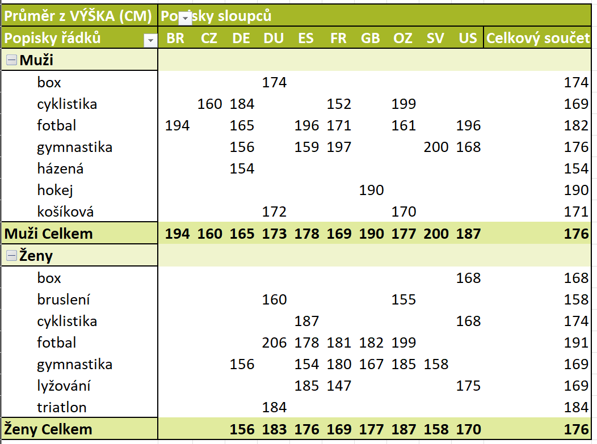
 |  |  | ČÁST 4: PRÁC S TABULKOU, TŘÍDĚNÍ DAT
TABULKA |  | 12 | V jednom kroku seřaď sportovce v listu TABULKA následujícím pořadí: 1) Abecedně sestupně podle ZEMĚ 2) poté podle PŘÍJMENÍ.
TABULKA | E, H, B, C | 13 | Sloupec ZNAMENÍ zcela odstraň. Sloupec BARVA OČÍ bude využit jindy, v této tabulce bude tedy SKRYTÝ. Změň pořadí sloupce JMÉNO a PŘÍJMENÍ
TABULKA |  | 14 | Pomocí podmíněného formátování označ ve sloupci BMI červeně hodnoty vyšší než 25 a nižší než 19.
TABULKA |  | 15 | Podle svého uvážení celkově uprav tabulku a její obsah tak, aby vypadala reprezentativně.
 |  |  | ČÁST 4: KONTINGENČNÍ GRAF
GRAF |  | 16 | Z tabulky na listu TABULKA vytvoř KONTINGENČNÍ GRAF a tento naformátuj co NEJPODOBNĚJI podle tohoto vzoru. Budou použity údaje ZEMĚ a SPORTOVIŠTĚ. Pokud kontingenční graf neumíš, vytvoř tento graf ručně (hodnoty opiš). Graf bude v každém případě na nové kartě s názvem GRAF.

 |  |  | 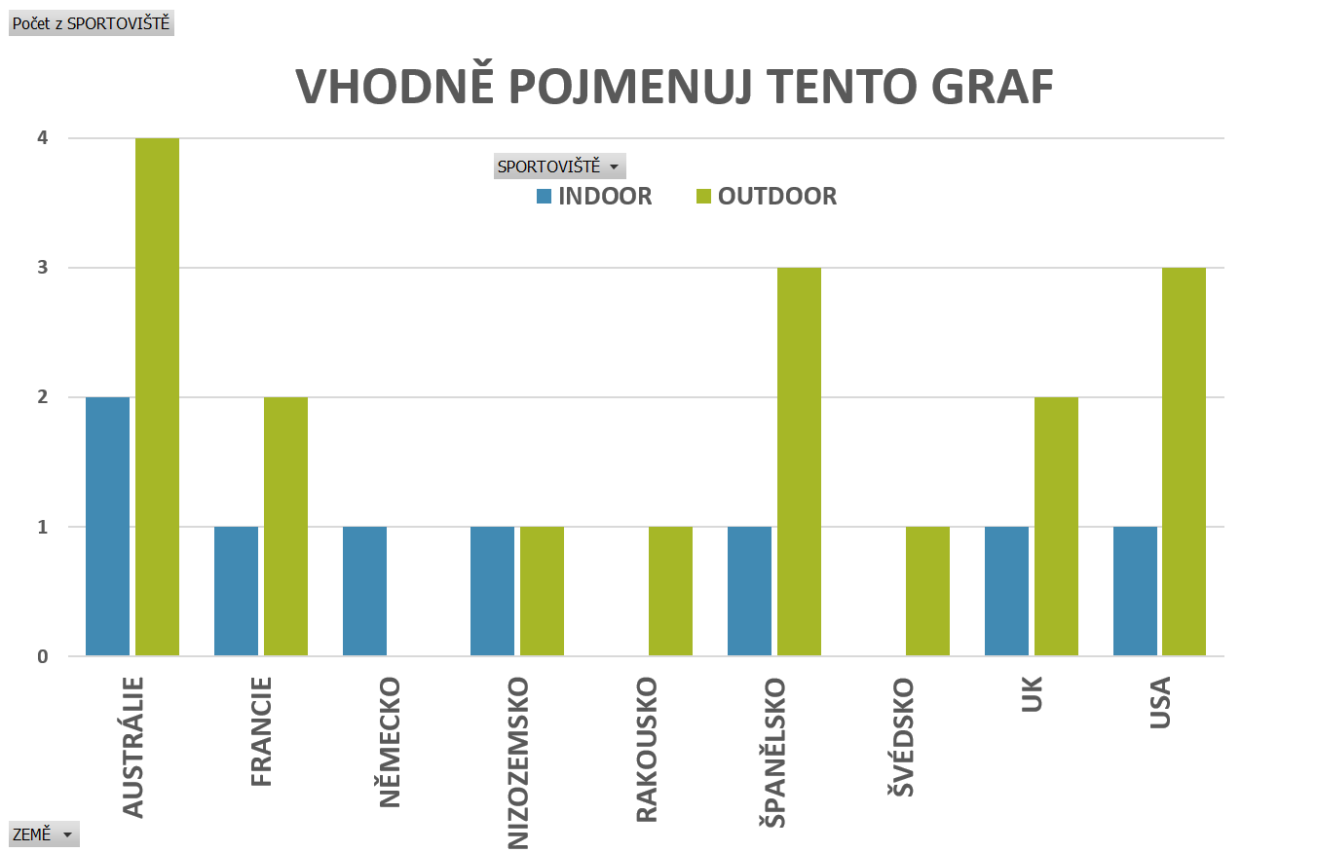
 |  |  | ČÁST 6: ULOŽENÍ DOKUMENTŮ
DATA |  | 17 | Ulož ("vytiskni" jako PDF) tabulku na listě DATA. Výsledek bude odpovídat vzoru níže, tedy formát stránky horizontálně, využij prostor listu. Soubor ulož do složky Dokumenty a formát jeho jména bude: Tabulka_sportovci_tvejmeno.pdf
 |  |  | 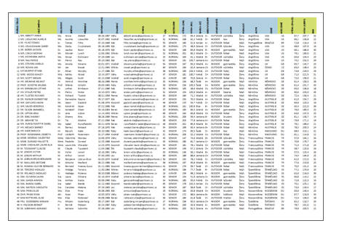 >>> Tento tebou vypracovaný dokument ulož včas do složky DOKUMENTY a vhodně jej pojmenuj. <<<
www.batman.cz

- < > & $ * ^

GRAF
 | Column Labels
Row Labels | INDOOR | OUTDOOR | Grand Total
AUSTRÁLIE
FRANCIE
NĚMECKO
NIZOZEMSKO
RAKOUSKO
ŠPANĚLSKO
ŠVÉDSKO
UK
USA
Grand Total

 | INDOOR | OUTDOOR
AUSTRÁLIE
FRANCIE
NĚMECKO
NIZOZEMSKO
RAKOUSKO
ŠPANĚLSKO
ŠVÉDSKO
UK
USA

